Stamkaart Product
 |  |  | Ball bearing butt hinge
Hout

 | Description
 | Ball bearing butt hinge, round corners, stainless steel brushed, with removable pin

 | Productgroup |  |  |  |  |  |  |  |  |  |  |  |  | Article number
 | 1076 |  |  |  |  |  |  |  |  |  |  |  |  | 1076.80.089C

 | Photo |  |  |  |  |  |  |  |  |  |  |  |  | Technical drawing
 | 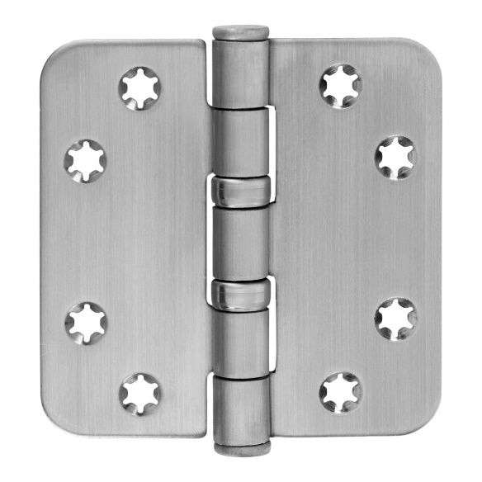 TRUE |  |  |  |  |  |  |  |  |  |  |  |  | TRUE

 | Scope of application |  |  |  |  |  |  |  |  |  |  |  |  | Product features

 | Windows and Doors |  |  |  |  |  |  |  |  |  |  |  |  | Star-shaped, reduce the risk of screw breaking Flat Head With removable pin

 | Technical data

 | Material
 | Hinge |  |  | Stainless steel
 | Finish surface |  |  | Brushed
 | Bearing |  |  | Heavy duty ball bearings
 | Angle |  |  | Round corners
 | Pin |  |  | Stainless Steel
 | Weight |  |  | 0.23 | kg
 | Packaging Unit |  |  | 50 | pcs

 | Maatvoeringen |  |  |  |  |  |  |  |  |  |  |  |  | Draagvermogen

 | H |  | B |  | s |  | R |  | d |  | rd |  |  | Aantal scharnieren per deur |  |  | 3 |  | 4
 | 89 | mm | 89 | mm | 2.5 | mm | 12 | mm | 7 | mm | 5 | mm |  | Deurgewicht |  |  | 90 | kg | 100 | kg

 | Certificaten |  |  |  |  |  |  |  |  |  |  |  |  | Montage voorschriften
 |  |  |  |  |  |  |  |  |  |  |  |  |  | Screws to be used
 |  |  |  |  |  |  |  |  |  |  |  |  |  | Number | 0 | 8 pcs |  |  |  |  | Number |  | 8 pcs
 | CE norm |  | EN 1935: 374013011 |  |  |  |  |  |  |  |  |  |  | Measure | Ø | 4.5*40 mm |  |  |  |  | Measure | Ø | 4.5*40 mm

 |  |  |  |  |  |  |  |  |  |  |  |  |  | Mounting Manual |  | 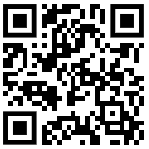 C:\Users\Filis\OneDrive\Citgez Trading\Leveranciers\Charmag\handleidingen\1076_80_HL.PNG

 | Onderdelen
 | Pen |  | A221.80.002V |  |  |  |  |  |  |  |  |  | Pen | A221.80.002V
 | Knop |  | A320.80.015V |  |  |  |  |  |  |  |  |  | Knop | A320.80.015V
 | Lagers |  | A460.80.002V |  |  |  |  |  |  |  |  |  | Lagers | A460.80.002V

 |  |  |  |  |  |  | www.citgeztrading.nl |  |  |  |  |  |  |  |  |  | CHARMAG SA
 |  |  |  |  |  |  | info@citgeztrading.nl|085-060 20 01 |  |  |  |  |  |  |  |  |  | Route de Lully 2
 |  |  |  |  |  |  |  |  |  |  |  |  |  |  |  |  | 1470 Estavayer-le-Lac, Suisse

